Hoja1
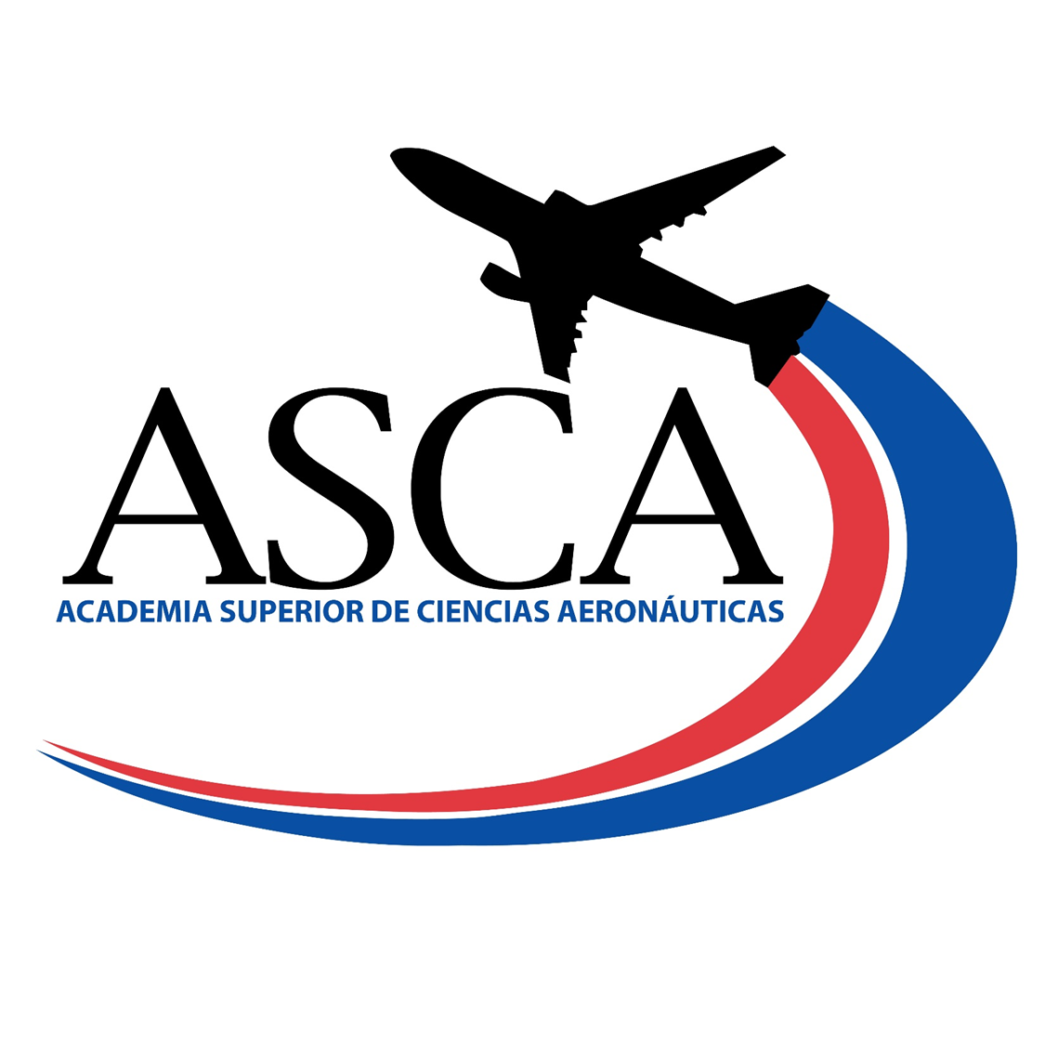

 | PROGRAMA DE BENEFICIOS DE ASISTENCIA SOCIAL
 | PROGRAMA DE BECAS NIVEL TÉCNICO SUPERIOR

Nombre del Programa: | Programa de Becas IDAC/ASCA
Tipo: | Becas internas para estudio de carreras a nivel técnico superior
Objetivo: | Beneficiar a los ciudadanos de recursos limitados con becas de estudio a nivel técnico superior en el área de la Aviación Civil.
Área de Gestión: | Academia Superior de Ciencias Aeronáuticas, ASCA. Coordinanción de Servicios Estudiantiles
Requisitos: | Nacionalidad dominicana, Certificado de Bachiller en República Dominicana, promedio record de notas del bachillerato sobre los 90 puntos, demostración de recursos economicos limitados.
Montos Globales Asignado: | El costo total correspondiente a los créditos del cuatrimestre
Período o Plazo de Postulación: | Enero-Abril 2022
Criterios de Evaluación/Asignación: | Cumplir con los requisitos establecidos. Luego de otorgada la beca, para los fines de mantenerla se evalúan el indice acumulado sobre los 3.60
Plazos del proceso: | Cuatrimestral

Beneficiario | Fecha de Otorgamiento | Provincia | Sector | Iniciativa Plan Opertivo Anual POA | Monto Aprobado
Arianna Rachelle De Leon Perez | Enero-Abril 2022 | Santo Domigo Este | San Isidro | 3.2.3 Otorgamiento de Becas a Bachilleres. | $22,000.00
Cesar José Fermín Rodríguez | Enero-Abril 2022 | Santo Domigo Este | Ens.Honduras | 3.2.3 Otorgamiento de Becas a Bachilleres. | $20,000.00
Christy Anyelina Hernandez Nuñez | Enero-Abril 2022 | Santo Domigo Este | San Isidro | 3.2.3 Otorgamiento de Becas a Bachilleres. | $22,000.00
Maria Altagracia Rojas | Enero-Abril 2022 | Santo Domigo Este | San Isidro | 3.2.3 Otorgamiento de Becas a Bachilleres. | $22,000.00
Mayelin Nicole Perez Suero | Enero-Abril 2022 | Santo Domigo Este | San Isidro | 3.2.3 Otorgamiento de Becas a Bachilleres. | $22,000.00
Paola Patricia Tejada Vidal | Enero-Abril 2022 | Santo Domigo Este | San Isidro | 3.2.3 Otorgamiento de Becas a Bachilleres. | $22,000.00
Yeilin Elizabeth Abreu Santana | Enero-Abril 2022 | Santo Domigo Este | San Isidro | 3.2.3 Otorgamiento de Becas a Bachilleres. | $22,000.00

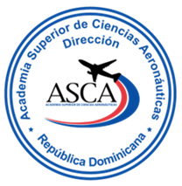
 |  |  |  | MONTO TOTAL OTORGADO | $152,000.00

Clara Fernández |  | Maria Amelia Reyes |  | Jenny Guillermo
Director (a) ASCA |  | Enc. Departamento Académico |  | Coordinador (a) Servicios Estudiantiles

